8 ライフステージを通じた一貫した支援のための取組
現 行 |  |  |  |  | 追加・修正

 | 第８ ライフステージを通じた一貫した支援のための取組 （関連：子育て、障がい、教育、就労 等）
 | 回答部署名 |  |  |  | 支援の引き継ぎについては、サポートファイルが非常に有効なツールであるため、その作成にとどまらず、適切に運用できる仕組みづくりや書き方の周知・フォローアップを実施し、個別の教育支援計画と連動させることが重要であるとの考えから、令和元年7月に『発達障がいのある方等の支援の引継のためのサポートファイルの作成・改訂ポイント』を作成しました。当冊子では、サポートファイルの活用における先進的な取り組みを行っている市町村の事例に併せ、サポートファイルの作成・改訂する際のポイントを示し、市町村においてサポートファイル活用していただく際の参考としていただくことを目的として配布しました。 令和3年度のアンケート調査では、作成している市町村は約6割（26市町村）に留まっています。そのため、サポートファイルの作成や活用が進むように市町村の取組み状況を調査します。
 | 回答者名
 | 連絡先（電話番号等）

 | １ 貴市町村では支援を円滑に引き継ぐため、発達障がい児者本人の情報や支援の記録などを記載するサポートファイル（サポートブック）を作成していますか。
 |  |  |  | 継続
 | ① | 作成している ➡下記「設問①－１～５」へ | （選択してください）
 | ② | 作成していない ➡下記「設問②－１～３」へ | （選択してください）

 | 【作成している場合】
 | ①-1 ファイル（ブック）名、担当部局・機関名、活用状況をご記入ください。
 | ファイル名 |  |  | 継続
 | 開始年度 |  |  | 継続

 | 担当部局・機関名 |  |  | 修正 | サポートファイルの配付対象者 | 支援の必要な子ども・成人
 | 配布対象 |  |  |  |  | 全ての住民（障がいの有無、年齢等制限なし）
 | 累積配布数 |  |  |  |  | その他（ ）
 | R2年度配布数 |  |  |  | サポートファイルの配布方法 | 乳幼児健康診査（乳幼児健診）時の配布
 |  |  |  |  | （複数選択可） | 乳幼児健康診査のフォロー教室等での配布
 | ①-2 サポートファイル作成にあたって連携や調整が難しいと感じたのはどの機関間でどのような内容ですか。 |  |  | 修正 |  | 児童発達支援センターでの配布
 |  |  |  |  |  | 児童発達支援事業所での配布
 |  |  |  |  |  | 地域の保育所、幼稚園等での配布
 | ①-3 サポートファイルを導入し、支援の円滑な引継ぎをするため、どのような運用をされていますか。 |  |  | 修正 |  | 地域の小学校での配布
 |  |  |  |  |  | 地域の中学校での配布
 |  |  |  |  |  | 地域の高等学校での配布
 | ①-4 サポートファイルを導入しても、なお支援の引継が難しいと感じるのはどのライフステージですか。 |  |  | 修正 |  | 放課後等デイサービスでの配布
 |  |  |  |  |  | 担当課（障がい、母子、子育て支援等）での配布
 |  |  |  |  |  | 市町村ホームページ等からのダウンロードによる配布
 | ①-5 支援の引継や多分野の連携を促進するためにどのような取組が必要と感じますか。 |  |  | 修正 |  | 医療機関での配布
 |  |  |  |  |  | その他（ ）
 |  |  |  |  | サポートファイルの内容 | 本人の生育歴
 |  |  |  |  | （複数選択可） | 本人の療育歴
 |  |  |  |  |  | 本人の発達検査の記録
 |  |  |  |  |  | 本人の受診歴
 |  |  |  |  |  | 利用している福祉サービス
 |  |  |  |  |  | 本人の状態（身辺自立、コミュニケーション、社会生活能力等）
 |  |  |  |  |  | 本人への支援方法
 |  |  |  |  |  | 本人の思い
 |  |  |  |  |  | 保護者の思い
 |  |  |  |  |  | サポートのネットワーク（生活マップ、エコマップ）
 |  |  |  |  |  | 学童期の記録（個別の教育支援計画など）
 |  |  |  |  |  | 成人期以降の項目
 |  |  |  |  | サポートファイル活用に向けた取組 | 自由記載
 |  |  |  |  | サポートファイル活用に向けた課題 | 課題なし
 |  |  |  |  |  | 課題あり
 |  |  |  |  |  | （課題の内容） | 自由記述

 | 【作成していない場合】 |  |  | 修正
 | ②-1 その理由をご記入ください。 |  |  |  | 作成していない場合 | 独自の様式を作成し活用
 |  |  |  |  |  | 個別の引継ぎ書等を活用
 |  |  |  |  |  | 支障がない
 | ②-2 サポートファイルを代替するものがあれば、具体的にご記入ください。 |  |  |  |  | 作成を検討中

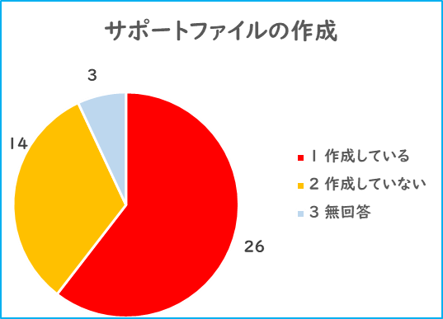
 | ②-3 今後、サポートファイルを作成される予定はありますか。具体的にご記入ください。

